Steps
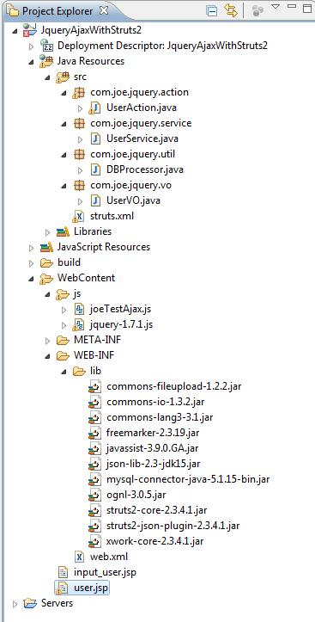
 | 环境准备：
 | a) windows 7
 | b) application server: apache-tomcat-6
 | c) ide: eclipse
 | d) jre 1.6
 | e) struts version: 2.3.4.1
 | f) jquery 1.7.1
 | g) mysql 5 及对应的jar包

 | 关键点：
 | 1.引入包：struts2对数据进行json序列化，必须要用到struts2的json-lib，struts2-json-plugin包；
 | 2.json数据处理：异步提交的数据采用json格式，struts2-json-plugin会对数据进行json处理，所以struts2配置文件struts.xml中
 |  | 的package节点的extends必须是：extends="json-default"；
 |  | 例如：<package name="default" namespace="/test" extends="json-default">
 | 3.同样的由于返回的是json数据，所以result的类型也必须采用json；
 |  | 注意：struts2只能在引入json-lib，struts2-json-plugin包时，result的type属性设定json才不会报错：
 |  |  | <result name="userInfo" type="json"></result>
 | 4.针对异步提交，action的result节点值应该为空，即不能再转向(例如：只能为<result name="userInfo" type="json"></result>)；

 | 时序：
 | 绿色代表客户端请求；紫色代表从数据库返回到客户端。
 |  | jsp-----(表单提交)---->jQuery------(ajax异步)----->Struts2-----(action取得json数据)----->调用service------->其它(spring，hibernate等)-----(model)----->DB
 |  | DB----(model)------>hibernate,spring--------->service-------Struts2(action,result)------->jQuery(ajax)---------->jsp

1 | Create a new project in eclipse: JqueryAjaxWithStruts2
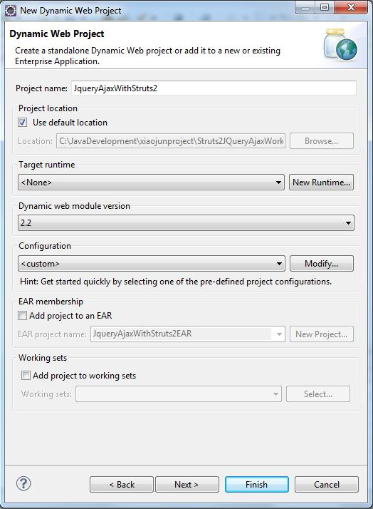

2 | Copy jars to WEB-INF/lib:
 | struts2对数据进行json序列化，必须要用到struts2的json-lib.jar，struts2-json-plugin.jar包
 | struts2和xwork的核心jar包
 | 访问mysql 的包：mysql-connector-java-5.1.15-bin.jar
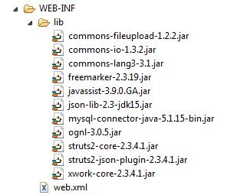

3 | 因为struts2启动会从类路径开始查找struts.xml，所以我们要在src根目录下新建一个struts.xml文件
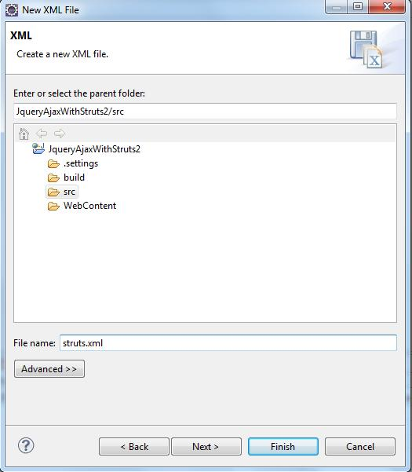

 | <?xml version="1.0" encoding="UTF-8" ?>
 | <!DOCTYPE struts PUBLIC "-//Apache Software Foundation//DTD Struts Configuration 2.3//EN" "http://struts.apache.org/dtds/struts-2.3.dtd">
 | <struts>
 |  | <!--struts2 develop mode -->
 |  | <constant name="struts.devMode" value="true"/>

 |  | <!--when using json. must extends="json-default" in the package-->
 |  | <!--when using asynchronized, must set the type attribute with json in result node, and there is no data in result node -->
 |  | <package name="default" namespace="/test" extends="json-default">
 |  |  | <!-- dynamic method invoke(DMI)-->
 |  |  | <action name="input_user" class="com.joe.jquery.action.UserAction">
 |  |  |  | <result name="INPUT_USER">/input_user.jsp</result>
 |  |  |  | <result name="hel" type="json"></result>
 |  |  | </action>

 |  |  | <!--when not DMI-->
 |  |  | <action name="userInfo" class="com.joe.jquery.action.UserAction" method="loadUserInfo">
 |  |  |  | <result name="userInfo" type="json"></result>
 |  |  | </action>

 |  |  | <action name="userInfoList" class="com.joe.jquery.action.UserAction" method="loadUserInfoList">
 |  |  |  | <result name="userInfoList" type="json"></result>
 |  |  | </action>

 |  |  | <action name="add_user" class="com.joe.jquery.action.UserAction" method="addUser">
 |  |  |  | <result name="ADD_SUCCESS" type="json"></result>
 |  |  | </action>

 |  |  | <action name="load_allUser" class="com.joe.jquery.action.UserAction" method="loadAllUser">
 |  |  |  | <result name="USER" type="json"></result>
 |  |  | </action>
 |  |  | <!--when not using the asynchronized method to display users-->
 |  |  | <action name="load_allUser_jump" class="com.joe.jquery.action.UserAction" method="loadAllUser">
 |  |  |  | <result name="USER">/user.jsp</result>
 |  |  | </action>
 |  | </package>

 | </struts>

4 | Create package and action class: UserAction
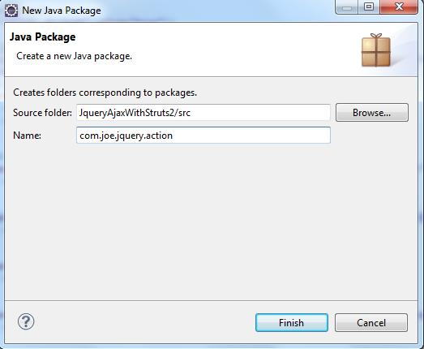

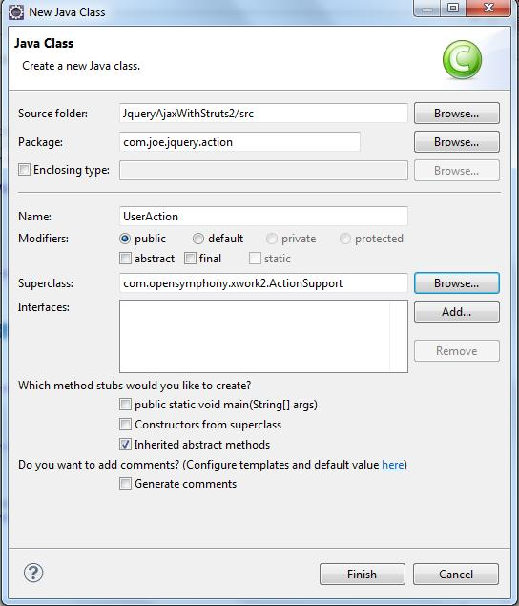

5 | 创建数据访问相关的类：DB和业务相关的处理类UserService.
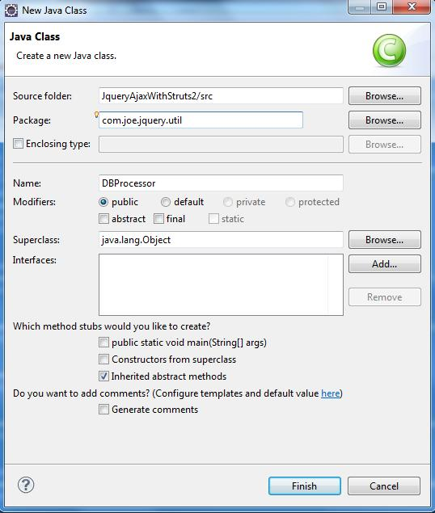

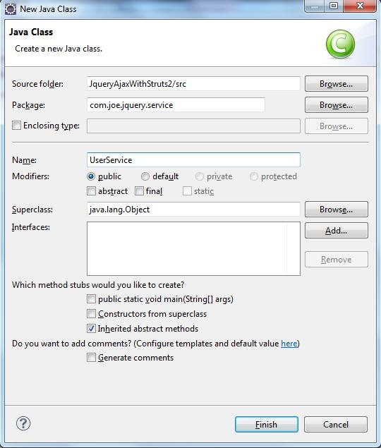

6 | web.xml里添加struts2的filter
 | <?xml version="1.0" encoding="UTF-8"?>
 | <web-app version="2.4"
 |  | xmlns="http://java.sun.com/xml/ns/j2ee"
 |  | xmlns:xsi="http://www.w3.org/2001/XMLSchema-instance"
 |  | xsi:schemaLocation="http://java.sun.com/xml/ns/j2ee
 |  |  | http://java.sun.com/xml/ns/j2ee/web-app_2_4.xsd">
 |  | <display-name>JqueryAjaxWithStruts2</display-name>

 |  | <!-- struts2-core-2.3.4.1.jar -->
 |  | <filter>
 |  |  | <filter-name>struts2</filter-name>
 |  |  | <filter-class>org.apache.struts2.dispatcher.ng.filter.StrutsPrepareAndExecuteFilter</filter-class>
 |  | </filter>
 |  | <filter-mapping>
 |  |  | <filter-name>struts2</filter-name>
 |  |  | <url-pattern>/*</url-pattern>
 |  | </filter-mapping>

 |  | <welcome-file-list>
 |  |  | <welcome-file>index.html</welcome-file>
 |  |  | <welcome-file>index.htm</welcome-file>
 |  |  | <welcome-file>index.jsp</welcome-file>
 |  |  | <welcome-file>default.html</welcome-file>
 |  |  | <welcome-file>default.htm</welcome-file>
 |  |  | <welcome-file>default.jsp</welcome-file>
 |  | </welcome-file-list>
 | </web-app>

7 | UserAction里添加相应的方法和内容

8 | 创建database和table供使用
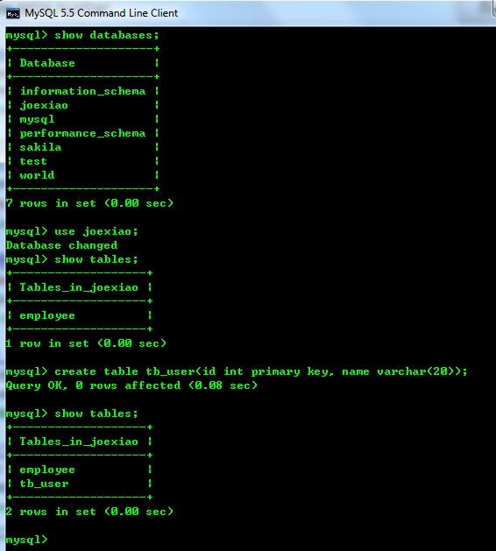

 | 目前TABLE里没有任何记录。

9 | 创建2个页面：input_user.jsp和采用非异步提交后转向的jsp：user.jsp

10 | eclipse里配置应用服务器
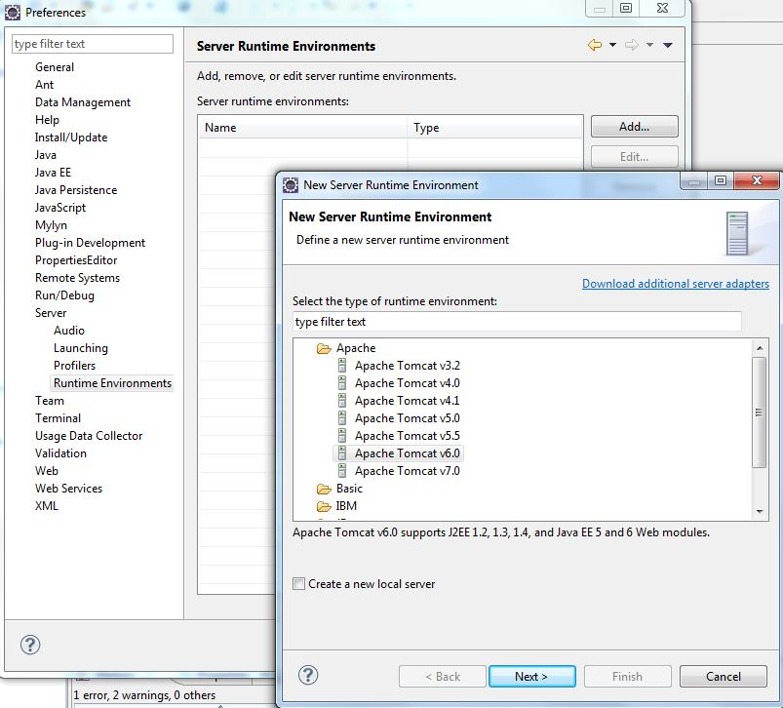

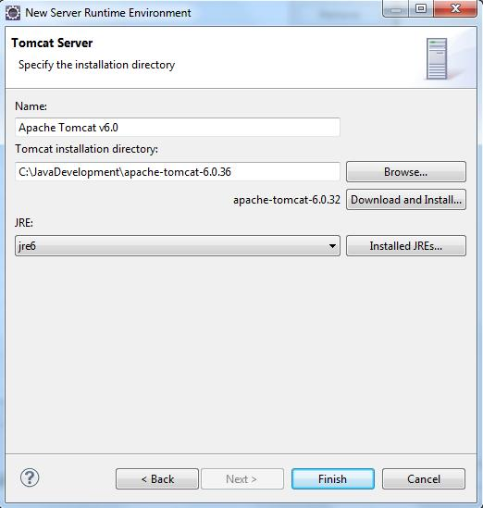

 | eclipse里的server栏里，鼠标右键，新建server。
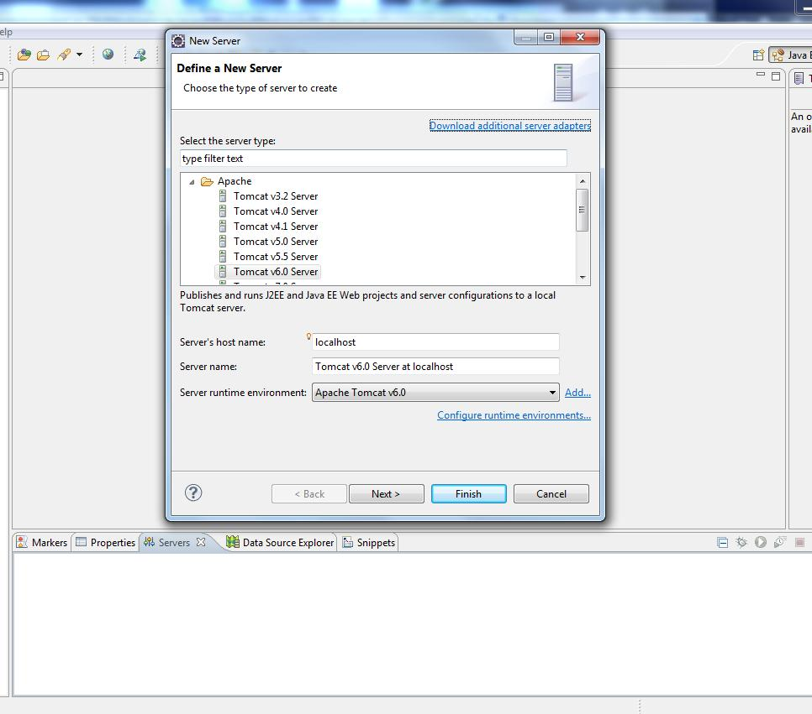

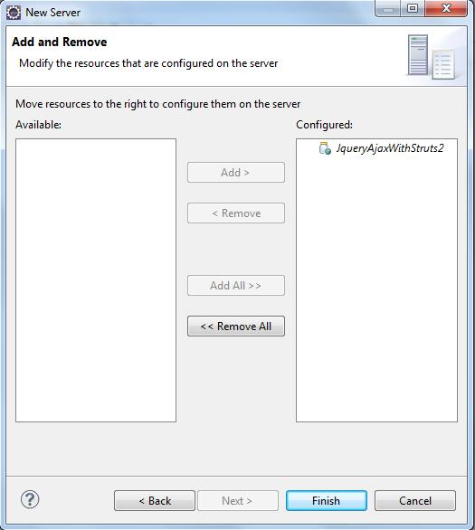

11 | 引入jquery-1.7.1.js并自己编写自己的Js
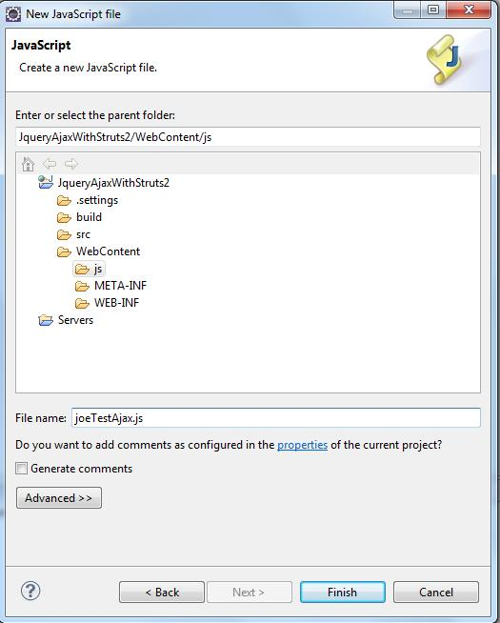

12 | 测试：
 | a) Add a user

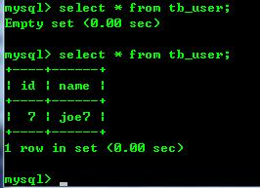

 | b) | hello

 | c) display the user info which is created in the action method

 | d) list user objects which are created in the action function.
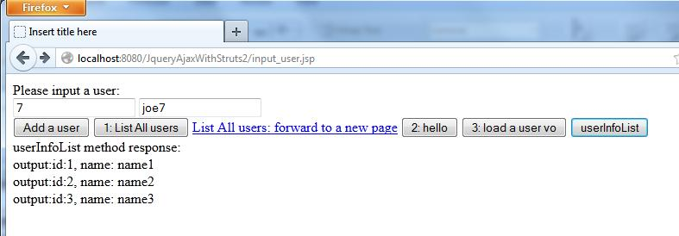

 | e) add a user again, then to list all users

 | f) click the href and to see whether the page can be forwarded to the new jsp.

13 | this demo project is OK.

 | 框架如下：

ajax 传递xml
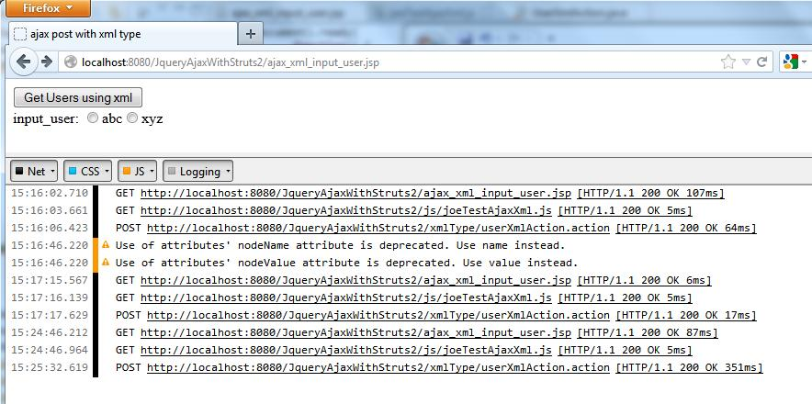
1 | 从tomcat的lib下拷贝servlet-api.jar到WEB-INF/lib下
2 | 修改struts.xml,因为上面的例子是针对json的。所以此处需要新加一个package

3 | 编写对应的action内容
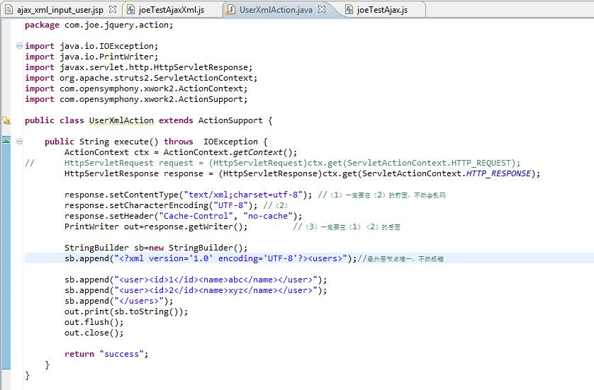

4 | 相应的jsp和js内容
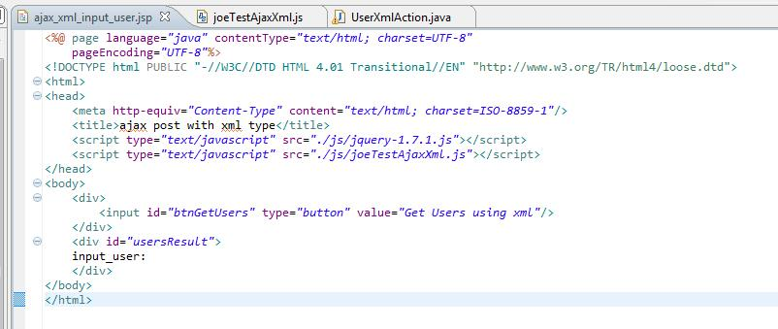

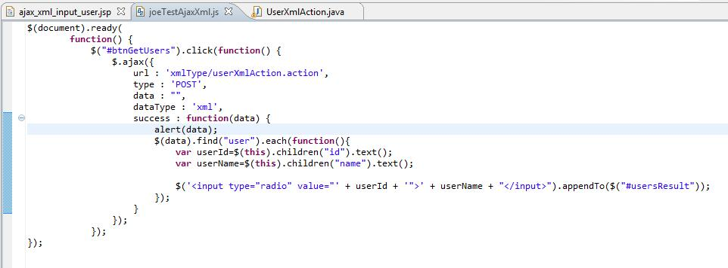

5 | 注掉alert,运行效果

